Sheet1
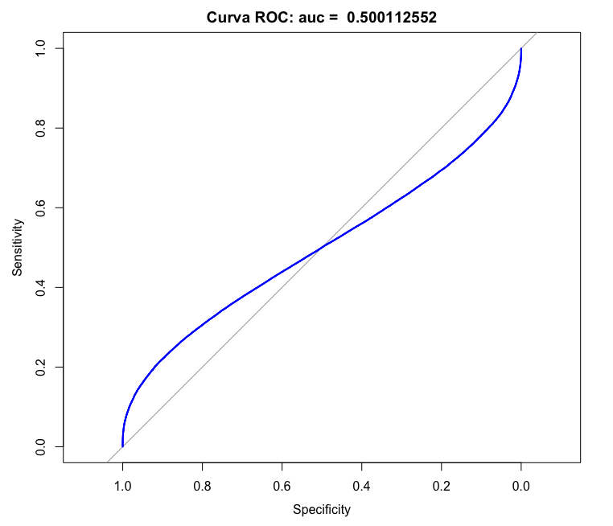
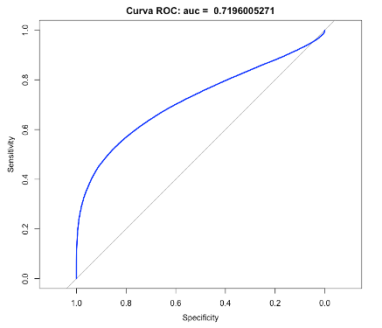
mu | auc | eta | eta_sd | eta_log
2.5 | 0.50337 | 7.3348579178 | 0.88002195 | 0.67953303806
2.55 | 0.533074 | 6.1911950551 | 0.86094105467 | 0.6636232836
2.6 | 0.578112 | 6.3836730867 | 0.86456605158 | 0.66658567177
2.65 | 0.583658 | 7.9324097249 | 0.8880481269 | 0.68648953662
2.7 | 0.642055 | 11.048360505 | 0.91700115551 | 0.71337905797
2.75 | 0.679785 | 16.14900996 | 0.94168759582 | 0.73971486163
2.8 | 0.707356 | 23.882747982 | 0.95981151275 | 0.76270561414
2.85 | 0.736145 | 35.159179593 | 0.97234450529 | 0.78203681935
2.9 | 0.754143 | 51.180497422 | 0.98083575187 | 0.79817179216
2.95 | 0.771455 | 73.466899882 | 0.98657121484 | 0.81168866283
3 | 0.795146 | 103.86708917 | 0.99046411979 | 0.8230931928
3.05 | 0.837428 | 144.54349953 | 0.9931292019 | 0.83278920174
3.1 | 0.855007 | 197.92156747 | 0.99497289302 | 0.84109102109
3.15 | 0.87071 | 266.59354399 | 0.99626298907 | 0.84824270828
3.2 | 0.871383 | 353.17058959 | 0.99717650186 | 0.85443490317
3.25 | 0.90643 | 460.08212279 | 0.99783118896 | 0.85981785622
3.3 | 0.911412 | 589.32873695 | 0.99830602859 | 0.86451112103
3.35 | 0.924505 | 742.20364609 | 0.99865447377 | 0.86861070432
3.4 | 0.940166 | 919.00583202 | 0.99891305037 | 0.87219434654
3.45 | 0.947587 | 1118.7765915 | 0.99910696472 | 0.87532547022
3.5 | 0.958798 | 1339.0943649 | 0.99925378389 | 0.87805614637
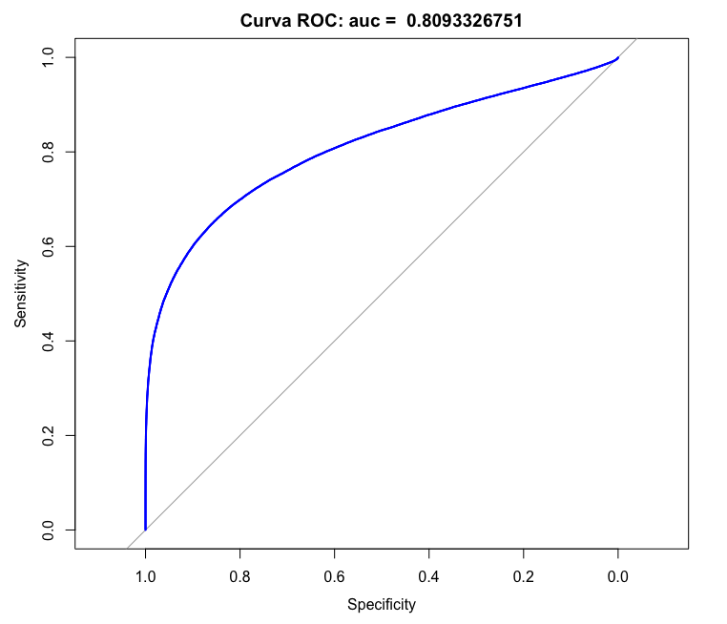
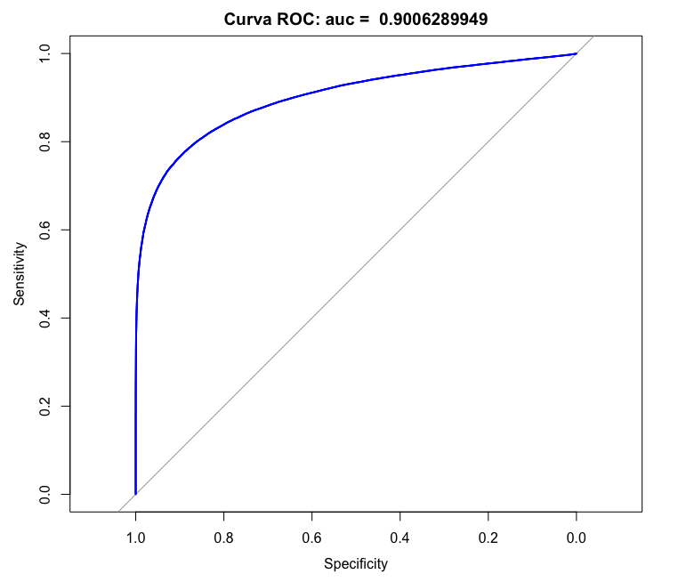
3.55 | 0.955478 | 1575.9631497 | 0.99936586977 | 0.88042934788
3.6 | 0.97023 | 1823.8244925 | 0.99945200209 | 0.88248067905
3.65 | 0.983385 | 2075.7120887 | 0.9995184696 | 0.88423971393
3.7 | 0.984316 | 2323.5526791 | 0.99956980971 | 0.88573103955
3.75 | 0.985769 | 2558.5990085 | 0.9996093138 | 0.88697507409
3.8 | 0.983163 | 2771.962715 | 0.99963937488 | 0.88798871141
3.85 | 0.988897 | 2955.2000536 | 0.9996617279 | 0.88878582989
3.9 | 0.990527 | 3100.8939206 | 0.99967761631 | 0.88937769378
3.95 | 0.994803 | 3203.1735251 | 0.99968790704 | 0.88977326816
4 | 0.993165 | 3258.1188451 | 0.9996931686 | 0.88997946312

